月份
臺中市力行.太平國民小學學生午餐115年1月份菜單表
項目 |  |  | MON | TUE | WED | THU | FRI
第 | 18 | 週 |  |  |  | 2025-01-01 | 2025-01-02
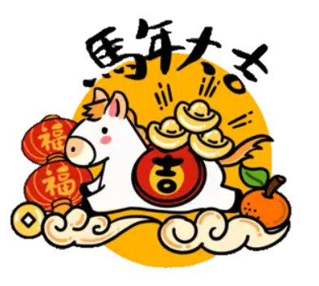
主食 |  |  |  |  |  |  | 藜麥飯
主菜 |  |  |  |  |  |  | 日式咖哩雞
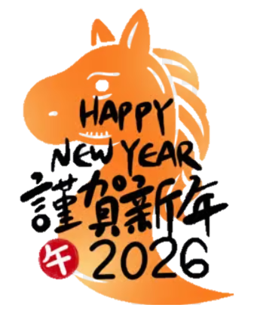
副菜一 |  |  |  |  |  |  | 蜜燒海結
副菜二 |  |  |  |  |  |  | 時蔬鮮魷
副菜三 |  |  |  |  |  |  | 季節時蔬
湯 |  |  |  |  |  |  | 白玉豚骨湯
水果/飲品
第 | 19 | 週 | 2025-01-05 | 2025-01-06 | 2025-01-07 | 2025-01-08 | 2025-01-09
主食 |  |  | 蔥油雞飯 | 紫米飯 | 橘醬奶香麵 | 藜麥飯 | 糙米飯
主菜 |  |  | 沙茶豆干 | 蒜酥烤魚 | *鹹酥雞 | 蒜泥白肉 | 五香雞腿
副菜一 |  |  | 鹽水時蔬 | 椒鹽魷魚丸*2 | 香蒜吐司 | 日式蒸蛋 | 海根肉末
副菜二 |  |  |  | 台式白菜滷 |  | 紅蔥高麗菜 | 開陽蒲瓜
副菜三 |  |  | 季節時蔬 | 有機蔬菜 | 季節時蔬 | 季節時蔬 | 季節時蔬
湯 |  |  | 柴魚味噌湯 | 宜蘭米粉湯 | 玉米蛋花湯 | 馬鈴薯營養湯 | 結頭排骨湯
水果/飲品 |  |  | 乳品 | 水果
第 | 20 | 週 | 2025-01-12 | 2025-01-13 | 2025-01-14 | 2025-01-15 | 2025-01-16
主食 |  |  | 嘉義米糕 | 紫米飯 | 什錦麵疙瘩 | 糙米飯 | 藜麥飯
主菜 |  |  | 祕醬嫩腐 | 香料烤雞 | 蔥爆肉片 | *紅燒豬排 | 黑胡椒雞柳
副菜一 |  |  | 薑絲豆包 | 奶香玉米 | 刈包 | 香蔥炒蛋 | 關東煮
副菜二 |  |  |  | 蝦皮高麗菜 |  | 醬淋銀芽 | 泡菜炒冬粉
副菜三 |  |  | 季節時蔬 | 有機蔬菜 | 季節時蔬 | 季節時蔬 | 季節時蔬
湯 |  |  | 麻油雞湯 | 冬瓜山粉圓 | 魷魚羹湯 | 柴魚鮮菇湯 | 玉米濃湯 | 0
水果/飲品 |  |  | 乳品 | 水果
第 | 21 | 週 | 2025-01-19 | 2025-01-20 | 2025-01-21 | 2025-01-22 | 2025-01-23
主食 |  |  | 粉蒸排骨飯 | 藜麥飯 | 肉醬乾拌麵 | 糙米飯 | 紫米飯
主菜 |  |  | 毛豆拌干丁 | 焗烤總匯 | *吮指雞翅 | 五香嫩雞 | 味噌燒肉
副菜一 |  |  | 佛跳牆 | 番茄炒蛋 | 港式小點 | 紅燒豆腐 | 繽紛雙花
副菜二 |  |  |  | 韭香高麗菜 |  | 小瓜百匯 | 塔香海茸
副菜三 |  |  | 季節時蔬 | 有機蔬菜 | 季節時蔬 | 季節時蔬 | 季節時蔬
湯 |  |  | 肉骨茶雞湯 | 黃瓜魚丸湯 | 酸辣湯 | 冬瓜枸杞湯 | 蘿蔔貢丸湯 | 0
水果/飲品 |  |  | 豆奶 | 水果
◎◎全面使用臺灣豬肉 佳愛餐盒食品廠

